상품제안서
유즈비 더릴 초고속 멀티케이블 60W | 상품코드: S40740

 |  |  |  |  |  |  | 02-713-8555 | www.synergygift.co.kr
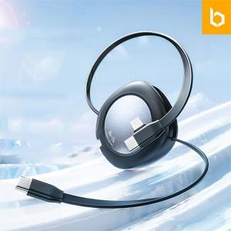 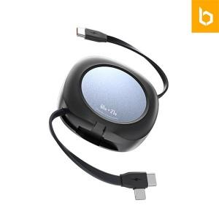 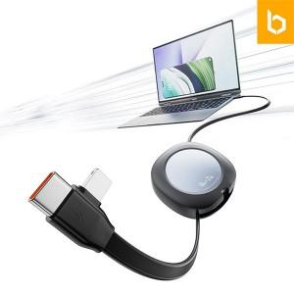

【상세/제작정보】 | <p><span style="font-size: 14pt;">*뛰어난 성능의 2 in 1 초고속 충전 케이블</span><br><span style="font-size: 14pt;">*5단계 길이조절이 가능한 릴타입</span><br><span style="font-size: 14pt;">*최대 480Mbps 속도의 빠른 데이터전송가능( *아이폰은 데이터 전송 불가하며 충전만 가능)</span><br><span style="font-size: 14pt;">*다양한 모바일 기기와의 호환성 제공</span></p>

【인쇄/포장옵션】 | 레이저, 컬러필름전사 / 포장지포장

【공급단가】 | 수량 | 50~ | 100~ | 300~ | 1,000~ | 5,000~
*VAT별도 | 단가 | 3,920원 | 3,770원 | 3,600원 | 3,440원 | 3,330원

【상품 URL】 | https://www.synergygift.co.kr:443/src/goods_detail.php?gdno=40740

